Exemplo 7
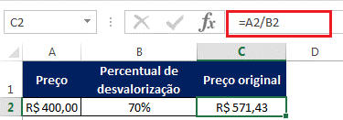
Preço | Percentual de desvalorização | Preço original
R$ 400.00 | 70% | R$ 571.43

